Препроцессор Sass
Sass
 |  | Переходим к знакомству с самим препроцессором, первое что хочется отметить что данный препроцессор является одним из самых популярных, используется в большинстве проектов и активно развивается, именно по этой причине мы его и будем использовать.
Препроцессинг

Переменные |  |  | Продвинутый HTML + CSS (лекции) - Лекция 1 - 00 27 57
Важно! 1 Переменная - одно значение 2 @extend - несколько свойств со значениями, но мы не можем их менять от селектора к селектору 3 @mixin - можем положить глобальные переменные, фиксированные значения, локальные переменные/аргументы (указываются в скобках миксина). Локальные переменные можем изменять от класса к классу | 1 Переменная обозначается при помощи знака $ $name: value; | $font-stack: Helvetica, sans-serif; $primary-color: #333; body { font: 100% $font-stack; color: $primary-color; } | body { font: 100% Helvetica, sans-serif; color: #333; }
Модули @use 'base' - аналог @import 'base' | 1 Названия модулей всегда начинаются с нижнего подчеркивания 2 @use 'base' Данный файл можно подключить к любому другому файлу с расширением scss 3 Обращение к импортированным переменным через название файла + точка + название переменной | SCSS SYNTAX // _base.scss $font-stack: Helvetica, sans-serif; $primary-color: #333; body { font: 100% $font-stack; color: $primary-color; } | body { font: 100% Helvetica, sans-serif; color: #333; } .inverse { background-color: #333; color: white; }
 |  | // styles.scss @use 'base'; .inverse { background-color: base.$primary-color; color: white; }
Математические операторы |  |  | Продвинутый HTML + CSS (лекции) - Лекция 1 - 00 40 45
 |  |  | Важно! При экранировании мы оборачиваем конфликтный код с использованием &{код}
Вложенности |  |  | Продвинутый HTML + CSS (лекции) - Лекция 1 - 00 55 00
 |  | Вариант 1 - неправильно | Вариант 2 - правильно (в данном варианте появляется возможность сложить блок кода, чтобы он занимал меньше места)
 |  | .product { width: 360px; .product__content { background-color" #F8F8F8; } } | .product { width: 360px; &__content { background-color" #F8F8F8; } }
 | 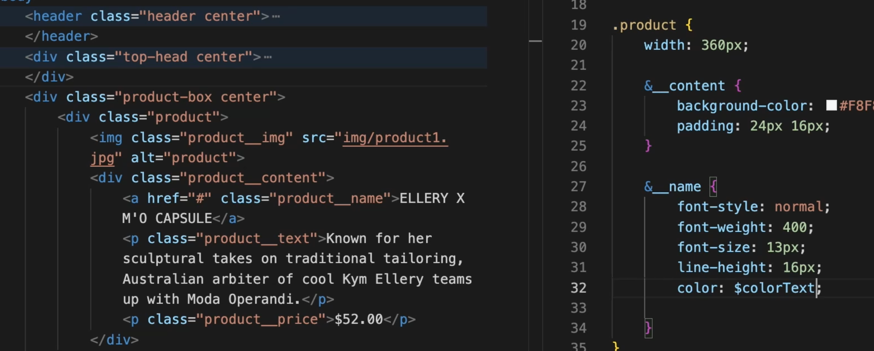
Фрагментирование |  |  | Продвинутый HTML + CSS (лекции) - Лекция 1 - 01 05 00
 | Применение! 1 хранение информации о переменных _vars.scss 2 прописывание медиа-запросов _media.scss | Правило: При создании отдельного scss файла с целью хранения информации о переменных _vars.scss, либо для прописывания медиа-запросов _media.scss, мы всегда обозначаем эти файлы нижним подчеркиванием в начале названий этих файлов. Это необходимо для того, что компилятор понимал, что не нужно компилировать дополнительные css, а нужно взять все файл _...scss и учесть их все вместе для создания одного css
Модули @Depricated @import 'base' | 1 Названия модулей всегда начинаются с нижнего подчеркивания 2 @import 'base' Данный файл можно подключить к любому другому файлу с расширением scss 3 Обращение к импортированным переменным через название переменной | SCSS SYNTAX // _base.scss $font-stack: Helvetica, sans-serif; $primary-color: #333; body { font: 100% $font-stack; color: $primary-color; } | body { font: 100% Helvetica, sans-serif; color: #333; } .inverse { background-color: #333; color: white; }
 |  | // styles.scss @import 'base'; .inverse { background-color: $primary-color; color: white; }
Модули @use 'base' | 1 Названия модулей всегда начинаются с нижнего подчеркивания 2 @use 'base' Данный файл можно подключить к любому другому файлу с расширением scss. При подключении указывается название файла без нижнего подчеркивания и без расширения. 3 Обращение к импортированным переменным через название файла + точка + название переменной | SCSS SYNTAX // _base.scss $font-stack: Helvetica, sans-serif; $primary-color: #333; body { font: 100% $font-stack; color: $primary-color; } | body { font: 100% Helvetica, sans-serif; color: #333; } .inverse { background-color: #333; color: white; }
 |  | // styles.scss @use 'base'; .inverse { background-color: base.$primary-color; color: white; }
Наследование %message-shared - @extend %message-shared |  |  | Продвинутый HTML + CSS (лекции) - Лекция 1 - 01 12 00
Важно! 1 Переменная - одно значение 2 @extend - несколько свойств со значениями, но мы не можем их менять от селектора к селектору 3 @mixin - можем положить глобальные переменные, фиксированные значения, локальные переменные/аргументы (указываются в скобках миксина). Локальные переменные можем изменять от класса к классу | Пояснение - применение! Наследование обычно используется для того, чтобы передать конкретные свойства и их значения определенным классам (наследникам), которые имеют свои дополнительные свойства, конкретизирующие их как стандатрные, а не абстрактные классы (см https://www.youtube.com/watch?v=lRSVmaFHGJI) Применение! Очень удобно при работе с вложенными классами (смотри выше Вложенность) | /* This CSS will print because %message-shared is extended. */ %message-shared { border: 1px solid #ccc; padding: 10px; color: #333; } .message { @extend %message-shared; } .success { @extend %message-shared; border-color: green; } .error { @extend %message-shared; border-color: red; } .warning { @extend %message-shared; border-color: yellow; } | /* This CSS will print because %message-shared is extended. */ .warning, .error, .success, .message { border: 1px solid #ccc; padding: 10px; color: #333; } .success { border-color: green; } .error { border-color: red; } .warning { border-color: yellow; }
Примеси @mixin theme($theme: DarkGray) - @include theme($theme: DarkRed); |  |  | Продвинутый HTML + CSS (лекции) - Лекция 1 - 01 09 00
Важно! 1 Переменная - одно значение 2 @extend - несколько свойств со значениями, но мы не можем их менять от селектора к селектору 3 @mixin - можем положить глобальные переменные, фиксированные значения, локальные переменные/аргументы (указываются в скобках миксина). Локальные переменные можем изменять от класса к классу | Пояснение - применение! Миксины обычно используются в качестве декораторов. Используются не для передачи каких-то свойств и их значений, как на примере ниже, а для прописывания определенной реализации с циклами и тд после которых будет получен какой-то необходимый результат (https://www.youtube.com/watch?v=lRSVmaFHGJI) | `@mixin theme($theme: DarkGray) { background: $theme; box-shadow: 0 0 1px rgba($theme, .25); color: #fff; } $theme: DarkGray - аргумент/локальная переменная - может меняться ? - глобальная переменная ? - фиксированные значения | С использованием аргументов со значениями по умолчанию `@mixin displayflex($display: flex, $wrap: wrap, $jc: center, $ai: center) { display: $display; flex-wrap: $wrap; justify-content: $jc; align-items: $ai; } С использованием аргументов без значений по умолчанию `@mixin displayflex($display, $wrap, $jc, $ai) { display: $display; flex-wrap: $wrap; justify-content: $jc; align-items: $ai; }
 |  | Вариант 1 - все в одном файле | Вариант 2 - миксины в _mixins.scss, общий файл стилей в style.scss
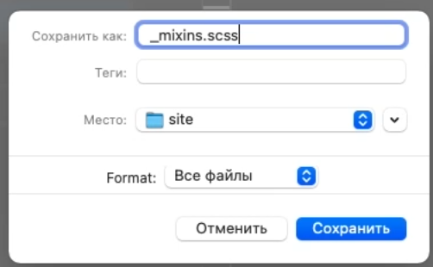 Важно! Рекомендуется хранить миксины в отдельном импортируемом файле _mixins.scss | .info { background: DarkGray; box-shadow: 0 0 1px rgba(169, 169, 169, 0.25); color: #fff; } .alert { background: DarkRed; box-shadow: 0 0 1px rgba(139, 0, 0, 0.25); color: #fff; } .success { background: DarkGreen; box-shadow: 0 0 1px rgba(0, 100, 0, 0.25); color: #fff; } | `@mixin theme($theme: DarkGray) { background: $theme; box-shadow: 0 0 1px rgba($theme, .25); color: #fff; } .info { @include theme; } .alert { @include theme($theme: DarkRed); } .success { @include theme($theme: DarkGreen); } | _mixins.scss `@mixin theme($theme: DarkGray) { background: $theme; box-shadow: 0 0 1px rgba($theme, .25); color: #fff; } style.scss @use 'mixins'; .info { @include theme; } .alert { @include theme($theme: DarkRed); } .success { @include theme($theme: DarkGreen); }

